info kiosk
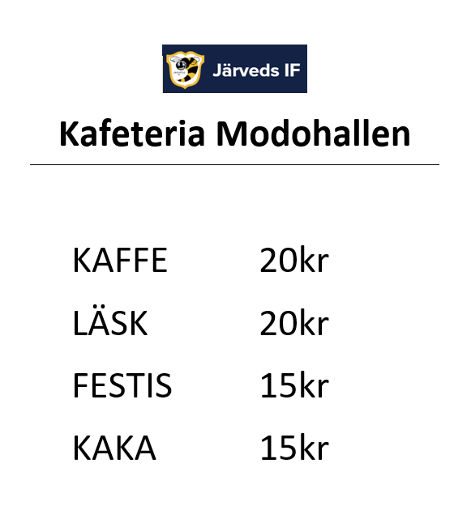
Kiosk Modohallen
Båda bakar varsinn långpanna och tar med 1 mjölk
Kod till kafeterian 8210
Kom ihåg att slå på strömbrytare till kaffekokare under bänken och likaså slå av vid hemgång. Instruktion för kaffebryggare finns på plats. Det är en större modell med vatten kopplat direkt.
I förråd som nås innifrån kafeterian har JIFU15 en hylla, uppe till höger i förrådet. Där kan läsk, festis, kaffe och servetter/tallrik, swish och kafeterialapp tas fram vid kioskarbete.
Kom ihåg ledar och domarfika. Seket kan få om det finns mkt fika kvar andra perioden.
Ställ tillbaka det som finns kvar av läsk, festis, kaffe och servetter/tallrik på hyllan i förråd efter kioskens stängning, kontakta Kristina Nordin vid behov av att köpa hem mer varor så att det finns till nästa gång, tel 070-2750831

